ورقة1
أسماء الطلاب | عمل قائمة المنسدله للاسماء في هذه الورقة | عمل قائمة المنسدلة من أسماء الموجودة في ورقة 2
علي عباس فتحي |  |  | ارجواالمساعدة في حالة وجود مصدر البيانات في ورقه2 وان يشمل كل العمود لان الأسماء تكون غير محدود وان تكون نتائج البحث كما في الصورة ادناه
مهند عباس مصطفى
عباس علي عباس
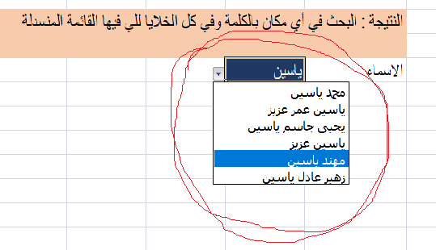
فيصل سليمان عبدي
سراب خليل حيدر
عمر منذر علي
حسين خليل حيدر
عباس ادريس مصطفى
امير علي عباس
حياة سعيد جاسم
ايمان عمر سلطان
انوار حميد احمد

